Staat van Verrekenprijzen
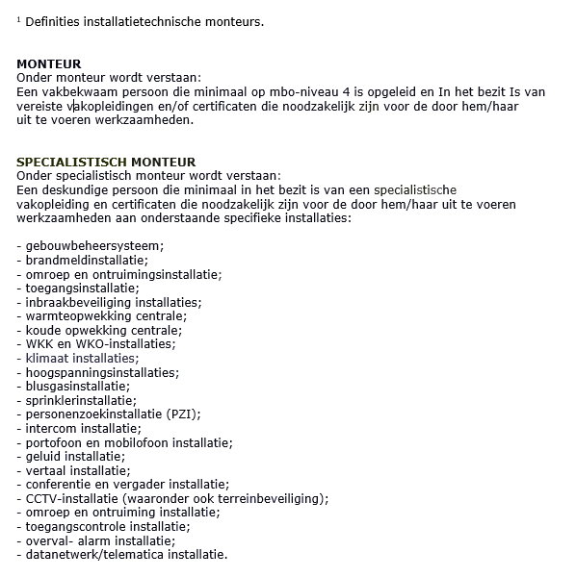
Bijlage Prijzenboek

Overeenkomst: | 83920 Raamovereenkomst Werken BOEGGOLF Regio Zuid-West RVB
Perceel: | Perceel 1: Specialty Stelsel

Fictieve manuren | Verrekenprijzen per uur |  | Tarief p/u | Gewogen tarief
Tariefgroep I | Bouwkundige werkzaamheden (conform CAO Bouw & Infra)
400 | Personeel voor bouwkundige werkzaamheden, functie groep D (w.o. timmerwerk, metselwerk, tegelzetwerk en ondersteunende bouwwerkzaamheden) |  | € - | € -
160 | Personeel voor specialistische bouwkundige werkzaamheden aan monumenten |  | € - | € -
400 | Personeel voor afbouwwerkzaamheden (w.o. binnenwanden, plafonds, stucwerk en gevelafwerking) |  | € - | € -
 | Installatietechnische werkzaamheden1 (conform CAO Metaal en Techniek)
400 | Monteur elektrotechniek |  | € - | € -
200 | Specialistisch monteur elektrotechniek |  | € - | € -
400 | Monteur werktuigbouwkunde |  | € - | € -
200 | Specialistisch monteur werktuigbouwkunde |  | € - | € -
Tariefgroep II | Uitvoerend Technisch Administratieve werkzaamheden (UTA)
100 | Projectleider |  | € - | € -
120 | Uitvoerder |  | € - | € -
80 | Projectengineer |  | € - | € -
80 | Tekenaar |  | € - | € -
120 | Werkvoorbereider/calculator/inkoper |  | € - | € -
 |  | Totaal (gewogen som van tariefgroep I + II) |  | € -

VERREKENPRIJS PER UUR
Onder verrekenprijs per uur wordt verstaan: het uurtarief inclusief alle indirecte kosten. Hieronder wordt bijvoorbeeld verstaan: kantoorkosten, loon, sociale lasten, algemene reis- en voorrijkosten. Dit exclusief de verschuldigde omzetbelasting.

 |  |  |  |  | versie: 01-07-2023

